LamQuenLinux
1. Cách cài 1 app vào trong board để bán :
 |  |  |  |  |  | Lưu ý: | đặt tên file, folder không được chứa đấu cách
 |  |  |  |  |  |  | không sử dụng tiếng việt có dấu

2. Các công cụ lập trình trên Windown:

 | text editer: vi // sử dụng trên 1 số board chỉ có màn hình conso, sửa 1 file nhỏ ,đơn giản như file config
 |  | vi tenfile
 |  |  | 📝 Các chế độ trong vi

 |  |  | 1. Normal mode (mặc định khi mở file)

 |  |  | Dùng để di chuyển, xóa, copy, lưu, thoát,...

 |  |  | Nhấn Esc để quay về chế độ này từ bất kỳ chế độ nào.

 |  |  | 2. Insert mode (chế độ nhập văn bản)

 |  |  | Nhấn i để vào insert mode.

 |  |  | Gõ nội dung.

 |  |  | Nhấn Esc để quay lại normal mode.

 |  |  | Thoát ấn :wq

 |  | cmd : cat tenfile để đọc file bằng màn hình conlso.

 | compiler: GCC
 |  | gcc -o -g tenfile file.c // trong đó -o là định dạng file object, -g là option debug (nhúng src code vào file binary -> sử dụng 1 số tool để chuyển file.bin về file.c)

 | debugger:
 |  | objdump -D -S tenfile_oj > file.txt // dịch ngược file binary được build dưới option -g về file text
 |  | gdb file_obj
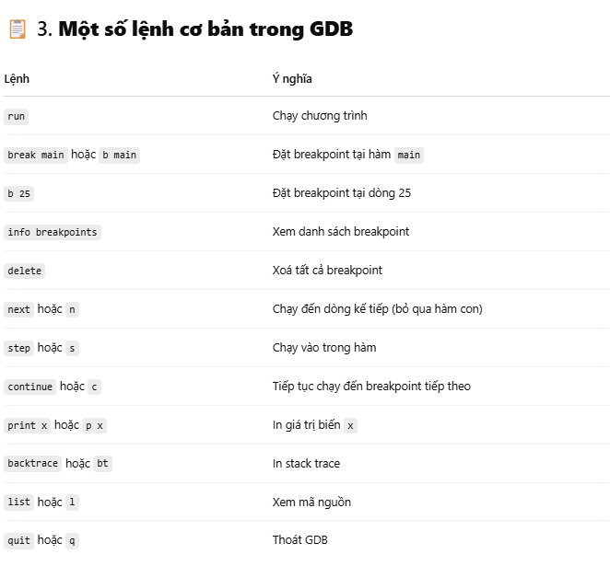

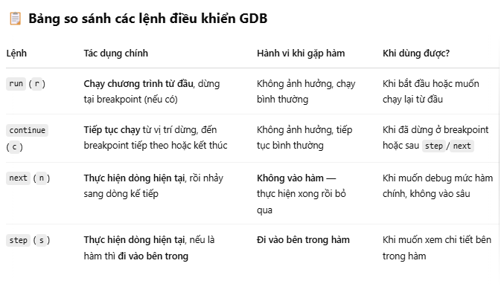

BÀI TẬP:
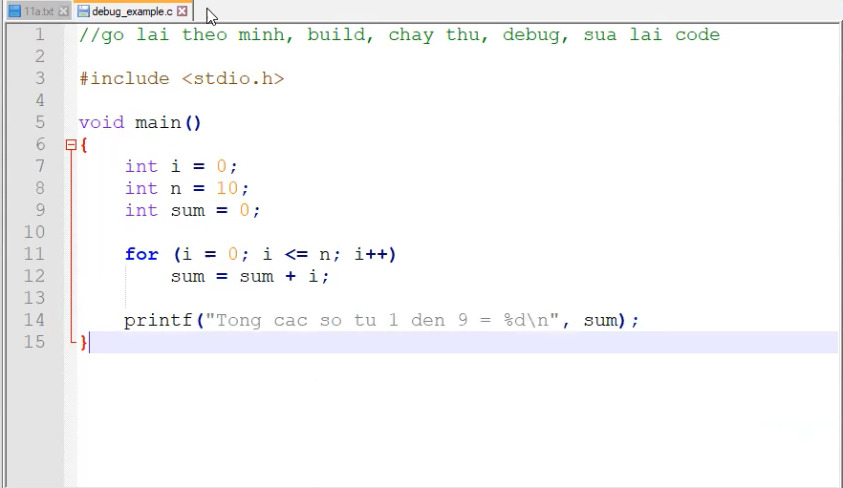
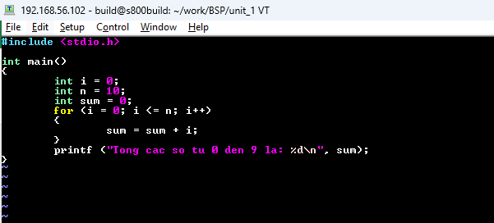
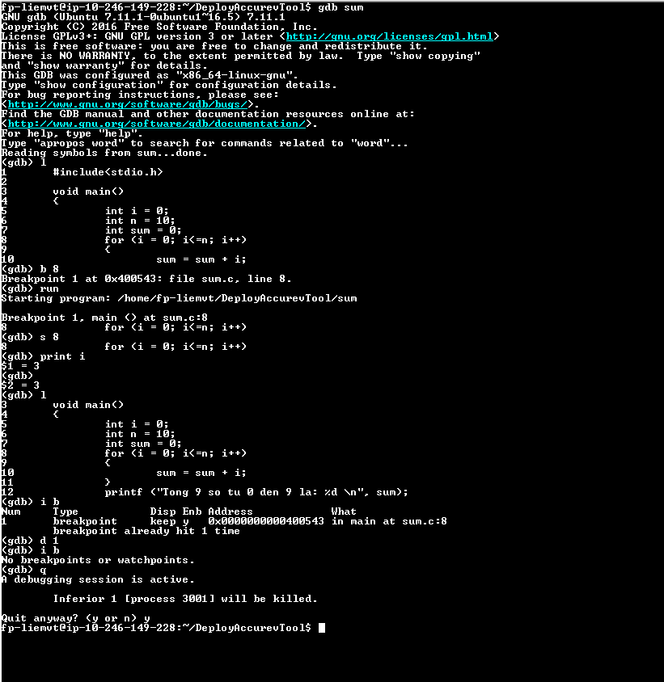

3. Bộ công cụ tìm kiếm src code:
 |  | + command line:
 |  |  | grep -nrwI

 |  |  | cscope
 |  |  |  | cscope -R -p4
 |  |  |  | Ctrl + D

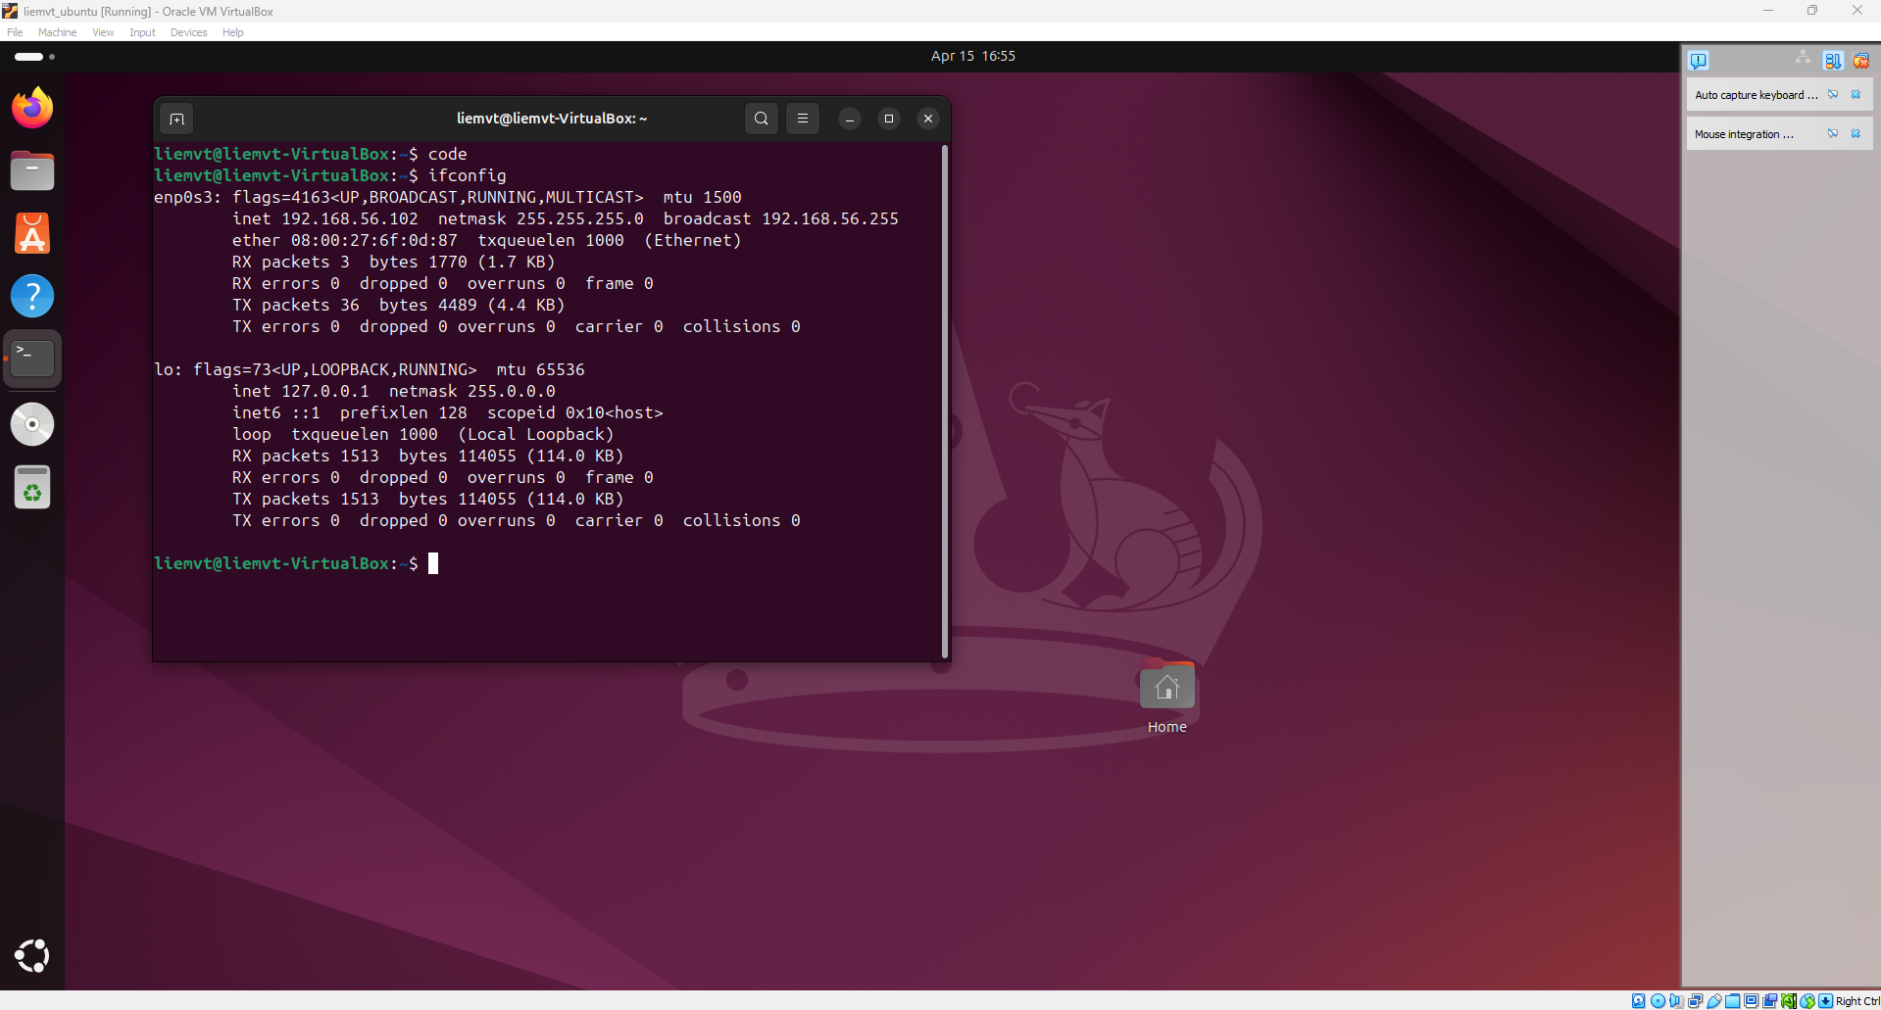
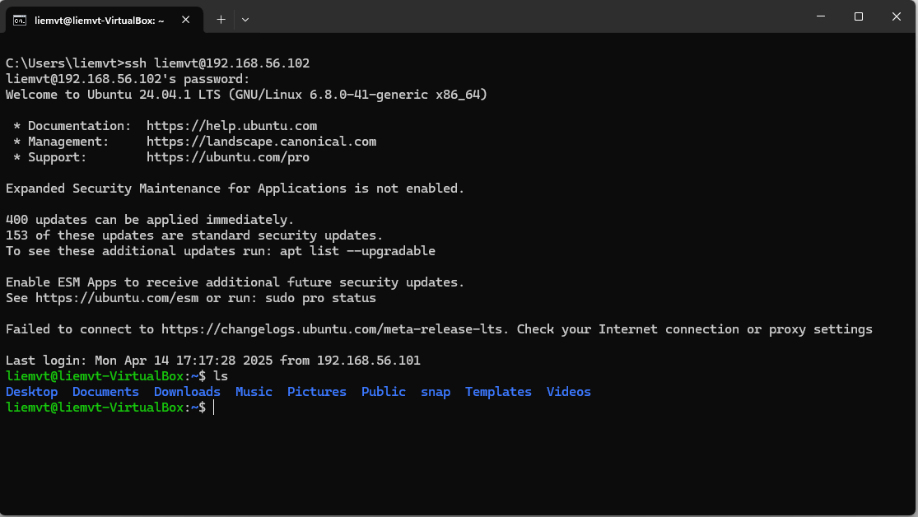
4. IDE
 | vscode :
 |  | điều kiện

 |  | tải apt cho board không hỗ trợ

 | link vscode windown với ubuntu : |  |  |  | https://www.youtube.com/watch?v=uEed_GhIEJg
 |  | Linux in VMware
 |  |  | turn off automatically update in Ubuntu
 |  | apt update
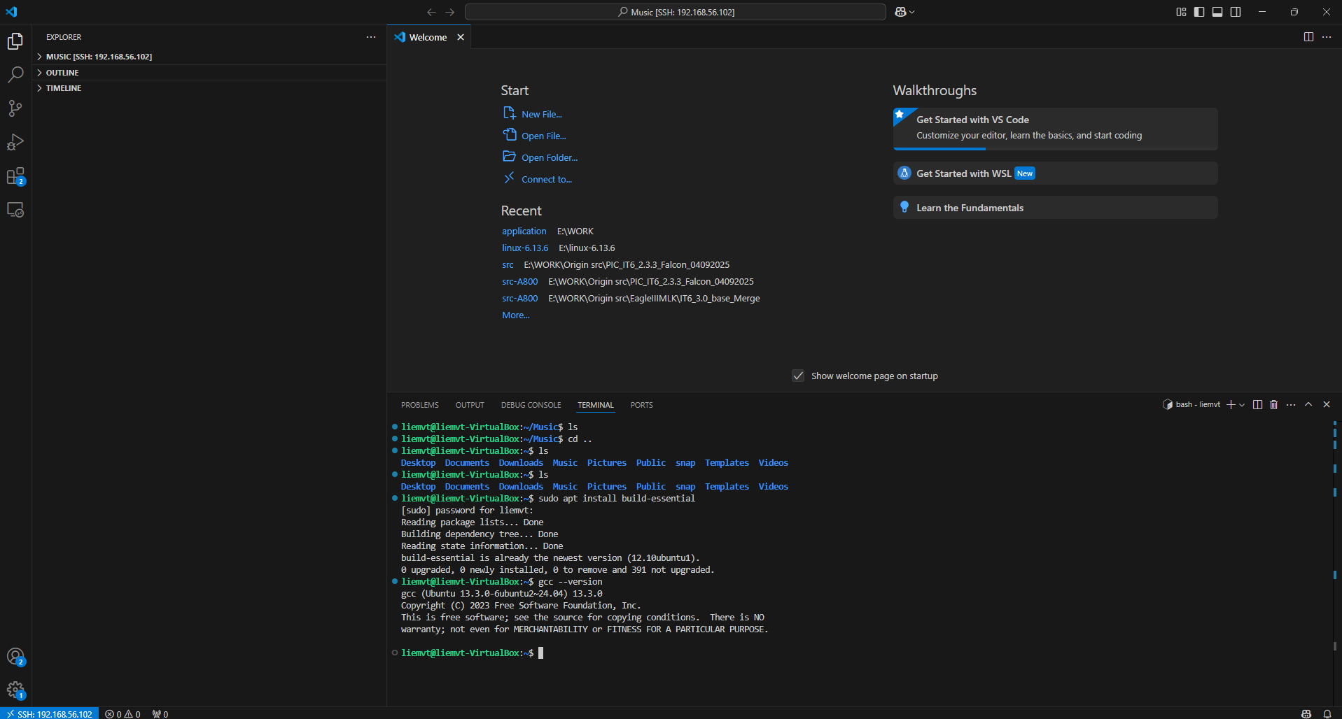
 |  | install open ssh server
 |  | sudo apt install openssh-server
 |  | sudo systemctl enable ssh
 |  | sudo ufw allow ssh
 |  | test ssh from windows
 |  | install vscode + install extensions "Remote Development"
 |  | connect vscode to ubuntu virtual machine: shift + ctrl +P >> ssh fp-liemvt@10.246.149.228
 |  | Create hello world program
 |  |  |  | install build-essential
 |  | Install extension
 |  |  |  | Giao dien cua vscode

 |  | Linux in beagle bone black
 |  | Chuẩn bị sdcard 16Gb
 |  | Tải firmware
 |  | wget https://debian.beagleboard.org/images/bone-debian-9.12-imgtec-armhf-2020-04-06-4gb.img.xz
 |  | Giai nen firmware
 |  | unxz bone-debian-9.12-imgtec-armhf-2020-04-06-4gb.img.xz
 |  | Ghi firmware vao sdcard
 |  | sudo mkdir /media/usb
 |  | sudo dd if=/bone-debian-9.12-imgtec-armhf-2020-04-06-4gb.img of=/dev/sdb
 |  | config share network cho BBB
 |  | config mang tren windows
 |  | ping 192.168.7.1
 |  | sudo /sbin/route add default gw 192.168.7.1
 |  | echo "nameserver 8.8.8.8" >> /etc/resolv.conf
 |  | ping google.com
 |  | https://www.digikey.com/en/maker/blogs/how-to-connect-a-beaglebone-black-to-the-internet-using-usb#:~:text=Right%20Click%20on%20your%20computer,one%20below%20will%20pop%20up.&text=You%20now%20need%20to%20share,see%20the%20sharing%20options%20available.
 |  | connect vscode to BBB
 |  | instal gdb
 |  | sudo apt-get update
 |  | sudo apt-get install gdb
 |  | Create hello world program
 |  | Install extension
 |  | Khong can install build-essential vi tren image co san

File
File trong linux

 | Trong Linux, mọi thứ đều là file: từ file dữ liệu, thiết bị phần cứng (/dev/sda, /dev/ttyS0), đến pipe, socket, thư mục và thông tin hệ thống (/proc, /sys).
 | Lợi ích:
 | 1. Giao diện lập trình thống nhất: dùng chung hàm open(), read(), write(), ioctl() cho mọi loại thiết bị.
 | 2. Tách biệt phần cứng – ứng dụng: chỉ cần biết tên file thiết bị, không cần biết chi tiết phần cứng.
 | 3. Dễ test/debug/script: dùng được công cụ dòng lệnh (cat, echo, i2cdump) và shell script.
 | 4. Bảo mật rõ ràng theo chuẩn POSIX: phân quyền, ACL, SELinux đảm bảo an toàn truy cập thiết bị.

Phân loại tệp tin

 | 1. / (Root filesystem): Gốc hệ thống, nơi bắt đầu mọi thư mục.
 | 2. /bin: Chứa lệnh cơ bản (ls, cp, bash…) dùng được cả khi hệ thống ở chế độ tối thiểu.
 | 3. /etc: File cấu hình hệ thống (mạng, người dùng, khởi động…).
 | 4. /dev: File đại diện thiết bị (ổ đĩa, bàn phím...), do kernel quản lý.
 | 5. /lib: Thư viện dùng chung cho các binary, gồm cả module kernel.
 | 6. /proc: Filesystem ảo chứa thông tin về tiến trình, CPU, RAM, kernel.
 | 7. /sys: Filesystem ảo cho phép truy xuất & cấu hình thiết bị, driver theo thời gian thực.

File thực, file ảo trong linux
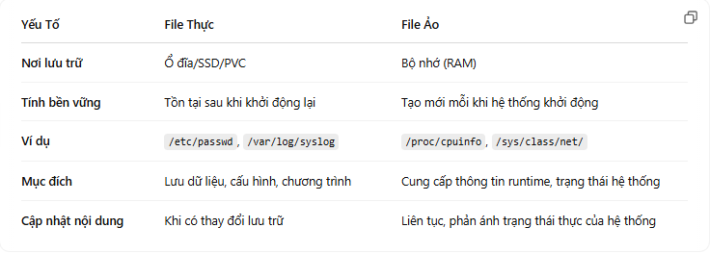

Quá trình khởi tạo file system

 |  | 1. Nạp BIOS/UEFI và Bootloader: Xác định thiết bị và nạp kernel cùng initramfs.
 |  | 2. Khởi tạo initramfs: Tạo môi trường tạm thời để chuẩn bị mount root file system thật sự.
 |  | 3. Mount root file system: Xác định và mount ổ đĩa chứa hệ thống, sau đó switch-root.
 |  | 4. Mount các file system ảo và các phân vùng khác: Đảm bảo các thành phần như /proc, /sys, /dev đã sẵn sàng để hệ thống vận hành.
 |  | 5. Khởi động init: Chuyển quyền điều khiển từ kernel sang hệ thống init để quản lý quá trình khởi động các dịch vụ và tạo môi trường làm việc đầy đủ cho hệ thống.

Các hàm syscall với file

 |  | 1. open(path, flags, mode) |  |  | 2. read(fd, buf, count)
 |  | → Mở/tạo file, trả về file descriptor (fd). |  |  | → Đọc tối đa count byte từ fd vào buffer buf.
 |  | Ví dụ flag: O_RDONLY, O_WRONLY, O_RDWR, O_CREAT, O_APPEND. |  |  | Trả về số byte đọc được, 0 nếu EOF, -1 nếu lỗi.

 |  | 3. write(fd, buf, count) |  |  | 4. lseek(fd, offset, whence)
 |  | → Ghi count byte từ buffer buf vào file fd. |  |  | → Di chuyển con trỏ file.
 |  | Trả về số byte đã ghi, -1 nếu lỗi. |  |  | whence: SEEK_SET, SEEK_CUR, SEEK_END.
 |  |  |  |  | Trả về vị trí mới hoặc -1 nếu lỗi.

 |  | 5. close(fd)
 |  | → Đóng fd, giải phóng tài nguyên.
 |  | Trả về 0 nếu thành công, -1 nếu lỗi.

Các hàm thao tác với string

 |  | 📘 Thư viện C (stdio.h) – Dễ dùng, phù hợp xử lý văn bản: |  |  |  | ⚙️ System call (unistd.h) – Thấp hơn, mạnh mẽ hơn:
 |  | fgets() – Đọc từng dòng, an toàn. |  |  |  | read(fd, buf, count) – Đọc thô dữ liệu (dạng byte).
 |  | fgetc() – Đọc từng ký tự. |  |  |  | write(fd, buf, count) – Ghi thô dữ liệu.
 |  | fscanf() – Đọc dữ liệu có định dạng (int, float...).
 |  | fread() – Đọc nhị phân, không tự thêm \0.
 |  | fprintf() – Ghi có định dạng.
 |  | fputs() – Ghi chuỗi.
 |  | fputc() – Ghi 1 ký tự.
 |  | fwrite() – Ghi nhị phân.

file table của process

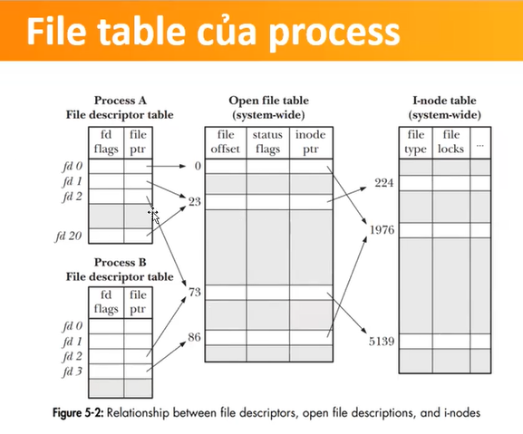
🔹 1. File Table là gì?
Mỗi process có File Descriptor Table (FDT) – bảng chứa các số FD (0, 1, 2...).
Mỗi FD trỏ đến một struct file trong System-Wide File Table, nơi lưu:
Vị trí đọc/ghi (f_pos)
Chế độ mở file (f_flags, f_mode)
Con trỏ đến inode |  |  | System-Wide File Table
Bảng hàm thao tác (f_op) |  |  |  | = n struct file
Dữ liệu riêng (driver): private_data

🧩 2. 3 tầng liên quan:

 | Process → FD Table → struct file (system-wide) → struct inode (file thực)

🛠️ 3. Ứng dụng quan trọng:
✅ fork(): Cha-con chia sẻ cùng struct file → dùng chung offset.
✅ Redirection: Dùng dup2() để đổi FD (ví dụ, stdout → file).
quản lý trong từng process
quản lý giữa các process, 1 obj là 1 lần mở file -open
địa chỉ phần cứng cụ thể
✅ dup(), dup2(): Tạo nhiều FD trỏ đến cùng entry.
✅ epoll/poll/select: Giám sát nhiều FD cho I/O bất đồng bộ.
✅ UNIX domain socket: Cho phép truyền FD giữa các process.

📌 Lưu ý:
Các tiến trình fork() xong vẫn chia sẻ entry nếu không mở lại file.
Dùng O_APPEND hoặc khóa (flock, fcntl) để tránh ghi đè lẫn nhau.
struct file là đại diện cho một lần mở, không phải cho một file vật lý.

CharacterDriver
Kiến trúc Driver

User space: Chạy ứng dụng, giao tiếp thiết bị qua file /dev/... bằng các syscall (read, write,...).
Device file: Đại diện thiết bị thật, liên kết driver bằng major/minor number.
Kernel space: Chuyển yêu cầu từ user cho driver xử lý.
Driver: Điều khiển phần cứng, cung cấp các hàm (open, read,...) cho kernel.
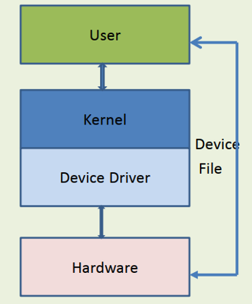
Hardware: Thiết bị thật, giao tiếp bằng bus (I2C, SPI, UART...).

✅ Ưu điểm:
Tách biệt user/kernel → an toàn, bảo mật.
Tái sử dụng driver nhờ mô hình bus/device/driver.
Dễ bảo trì, mở rộng, hỗ trợ hotplug, quản lý năng lượng.
Linh hoạt cho cả hệ nhúng và máy chủ.

Device File

 | Major number: Xác định driver nào xử lý thiết bị.
 | Minor number: Phân biệt các thiết bị do cùng driver quản lý.
 | 📌 Ví dụ:
 |  |  | crw-rw---- 1 root dialout 4, 64 /dev/ttyS0
 |  |  | → 4: major (driver serial)
 |  |  | → 64: minor (cổng serial số 0)
 | 📋 Lệnh hữu ích:
 | Xem major/minor: ls -l /dev/xyz
 | Danh sách toàn bộ major: cat /proc/devices
 | Tạo node thủ công: |  |  | sudo mknod /dev/mydev c 240 0
 | 🧠 Trong driver:
 | Đăng ký:
 | register_chrdev(major, "mydev", &fops);
 | Nếu major == 0 → kernel tự cấp, dùng MAJOR(dev_t) để lấy.

character driver

 | Các API cần thiết:
 |  | API |  | Chức năng | Cú pháp đầy đủ | Header cần include
 |  | ioremap() / iounmap() |  | Ánh xạ địa chỉ vật lý thanh ghi vào không gian ảo kernel | void __iomem *base = ioremap(phys_addr, size); iounmap(base); | <linux/io.h>
 |  | ioread32() / iowrite32() |  | Đọc/ghi 32-bit từ/đến thanh ghi đã ánh xạ | u32 val = ioread32(base + offset); iowrite32(val, base + offset); | <linux/io.h>
 |  | copy_from_user() / copy_to_user() |  | Truyền dữ liệu giữa user space và kernel space | copy_from_user(&kernel_buf, user_buf, size); copy_to_user(user_buf, &kernel_buf, size); | <linux/uaccess.h>
 |  | register_chrdev() / unregister_chrdev() |  | Đăng ký/hủy đăng ký thiết bị character | major = register_chrdev(major_num, "my_driver", &fops); unregister_chrdev(major, "my_driver"); | <linux/fs.h>
 |  | struct file_operations |  | Định nghĩa các hàm open/read/write/release cho thiết bị character | static struct file_operations fops = { .owner = THIS_MODULE, .open = my_open, .read = my_read, .write = my_write, .release = my_release }; | <linux/fs.h>
 |  | printk() |  | In log trong kernel (dùng thay printf) | printk(KERN_INFO "Hello from driver\n"); | <linux/kernel.h> hoặc <linux/printk.h>
 |  | MODULE_* |  | Khai báo thông tin mô-đun | MODULE_LICENSE("GPL"); MODULE_AUTHOR("Your Name"); MODULE_DESCRIPTION("Description"); | <linux/module.h>

dmesg

 | 📖 1. Xem toàn bộ dmesg
 |  | dmesg
 |  | Hiển thị toàn bộ thông báo kernel từ lúc boot đến hiện tại.
 | 🔍 2. Xem thông báo mới nhất (cuối)
 |  | dmesg | tail -n 20
 | 🧹 3. Xóa (clear) toàn bộ buffer dmesg
 |  | sudo dmesg -C
 |  | Sau khi xóa, thực hiện dmesg sẽ không hiển thị gì cho đến khi có log mới.
 | 🧵 4. Theo dõi realtime
 |  | dmesg -w
 |  | Giống như tail -f, dùng để theo dõi log liên tục, rất hữu ích khi bạn:
 |  | insmod
 |  | echo 1 > /dev/gpio_dev
 |  | rmmod
 | 🪄 5. Lọc theo từ khóa
 |  | Ví dụ chỉ hiển thị log chứa "gpio":
 |  | dmesg | grep gpio
 |  | Một vài từ khóa hay dùng:
 |  | dmesg | grep -i error
 |  | dmesg | grep -i fail
 |  | dmesg | grep gpio
 |  | dmesg | grep gpio_dev
 | 🕓 6. Hiển thị theo thời gian thực (đã định dạng)
 |  | dmesg -T
 |  | Hiển thị thời gian con người đọc được (ví dụ: Tue May 14 10:52:31 2025).
 | 🔧 Gợi ý kết hợp khi debug:
 |  | sudo dmesg -C && sudo insmod gpio_driver.ko && dmesg | tail
 |  | Nếu cần mình viết script bash tự động load và kiểm tra log dmesg thì mình có thể hỗ trợ luôn.

DeviceTree
before the Device Tree

 | 🧠 Phần cứng được mô tả cứng trong kernel → mỗi board cần build kernel riêng.
 | 🧰 Bootloader chỉ load kernel + truyền ATAGs (RAM, bootargs, initrd...).
 | 🔢 Nhận diện board qua Machine ID (R1) → nếu sai, kernel không boot được.
 | ❌ Nhược điểm: không linh hoạt, khó bảo trì, không tách phần cứng/phần mềm.

compatibility mode for DT booti

 | 🔧 Compatibility mode với Device Tree:
 | ❓ Khi cần: Bootloader cũ không hỗ trợ .dtb, chỉ dùng ATAGs.
 | ✅ Giải pháp:
 | CONFIG_ARM_APPENDED_DTB: kernel tự tìm .dtb được nối vào sau zImage.
 | CONFIG_ARM_ATAG_DTB_COMPAT: kernel dùng ATAGs để cập nhật .dtb (RAM, bootargs...).
 | 📦 Cách làm:
 | cat zImage myboard.dtb > new-zImage → mkimage → boot như uImage.

booting with a Device Tree
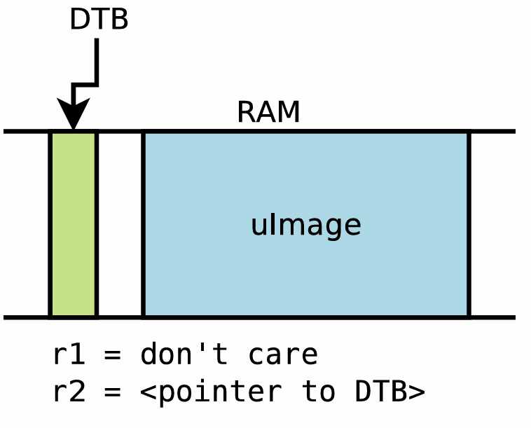
 |  | 🧭 Khi dùng Device Tree:
 |  | 🧠 Kernel không còn chứa mô tả phần cứng → linh hoạt, dùng chung nhiều board với .dtb.
 |  | 📂 Bootloader nạp 2 file: zImage/uImage + .dtb (từ arch/arm/boot/dts/).
 |  | 📦 .dtb truyền qua R2, thay cho ATAG. Không cần Machine ID.
 |  | 🧩 Kernel đọc .dtb → dò compatible → chọn đúng driver.

 |  | 🛠️ Boot command mới:
 |  | bootm <kernel> - <dtb> (dấu - là chỗ dành cho ramdisk nếu có).

 |  | 🐻 Với Barebox:
 |  | bootm.image (kernel), bootm.oftree (.dtb).

Device Tree là gì

 | Device Tree là cấu trúc dữ liệu dạng cây, mô tả các thiết bị phần cứng của hệ thống (CPU, RAM, UART...).
 | Dùng cho hệ thống nhúng không tự dò phần cứng được (khác PC).
 | Gồm thông tin: thiết bị nào, địa chỉ, IRQ, GPIO, clock, v.v.
 | Bootloader: load .dtb vào RAM, truyền địa chỉ cho kernel.
 | Kernel: đọc .dtb để khởi tạo driver đúng theo phần cứng.
 | Theo chuẩn ePAPR (chuẩn mô tả phần cứng nhúng).

Basic Device Tree syntax

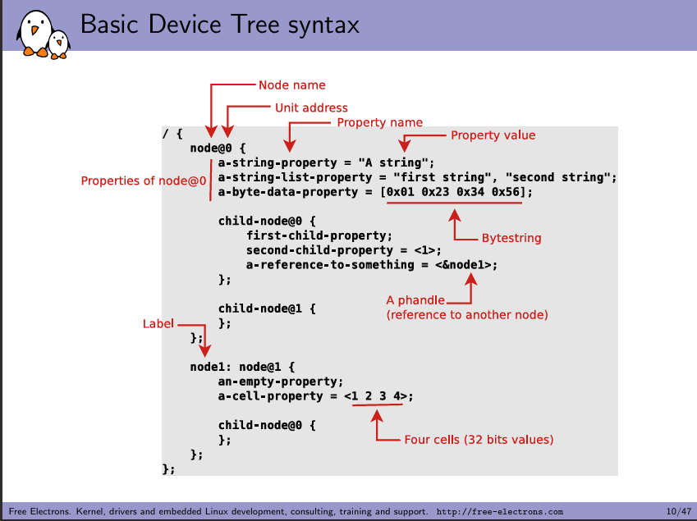
 |  | Loại quan hệ |  | Ý nghĩa |  | Ví dụ
 |  | Địa chỉ hóa |  | Con nằm trong vùng địa chỉ của cha (offset so với ranges) |  | i2c@... chứa rtc@68
 |  | Điều khiển/Quản lý |  | Cha cấp clock/reset/irq/... cho con |  | usb@... quản lý usb_phy, usb
 |  | Bus (ghép thiết bị) |  | Cha là controller (I2C/SPI/...) chứa các thiết bị con định danh reg |  | i2c@... chứa rtc@68
 |  | Tổ chức logic |  | Gom nhóm thiết bị theo chức năng, không là thiết bị thật |  | target-module@... chứa gpu@0
 |  | Thiết bị ảo/abstract |  | Không có phần cứng thật, dùng để map, khai báo |  | aliases, cpus, interrupt...

From source to binary

 |  | Thành phần |  | Vai trò
 |  | .dts |  | Mô tả phần cứng board
 |  | .dtsi |  | Mô tả phần cứng SoC (dùng chung)
 |  | dtc |  | Biên dịch DTS → DTB
 |  | .dtb |  | File nhị phân bootloader dùng để cung cấp thông tin phần cứng cho kernel
 |  | Makefile |  | Quy định những file .dtb nào sẽ được build

Device Tree Binding

 |  | Device Tree Binding là tài liệu (thường viết bằng YAML) quy định cách mô tả một loại thiết bị cụ thể trong Device Tree, bao gồm:
 |  | Thành phần |  | Vai trò
 |  | compatible |  | Chuỗi để driver xác định đúng thiết bị
 |  | properties |  | Các thuộc tính bắt buộc/tùy chọn (kiểu dữ liệu, mô tả, giới hạn)
 |  | required |  | Danh sách property bắt buộc
 |  | description |  | Giải thích ý nghĩa của từng property
 |  | Vị trí |  | Documentation/devicetree/bindings/
 |  | Lợi ích |  | Đồng nhất, dễ kiểm tra, hỗ trợ auto-validate khi build DTS

 |  | ➡️ Driver sẽ match compatible trong binding để khởi tạo đúng thiết bị từ Device Tree node
 |  | ➡️ Binding giúp phát hiện lỗi sớm, rõ ràng, và hỗ trợ bảo trì tốt hơn.

DT API

 |  | DT API là tập các hàm trong kernel cho phép driver truy cập dữ liệu từ Device Tree.
 |  |  | Nhóm hàm |  | Chức năng
 |  |  | of_find_node_by_* |  | Tìm node theo tên, path, compatible...
 |  |  | of_property_read_* |  | Đọc property (u32, string, phandle...)
 |  |  | of_parse_phandle() |  | Truy cập node khác qua phandle
 |  |  | of_get_child_by_name() |  | Lấy node con theo tên
 |  |  | of_match_device() |  | Match compatible với driver

 |  | ➡️ Dùng trong probe() để lấy thông tin phần cứng từ .dtb
 |  | ➡️ Giúp driver hoạt động đúng trên nhiều board khác nhau nhờ tách phần cứng ra khỏi mã nguồn

Pinmux
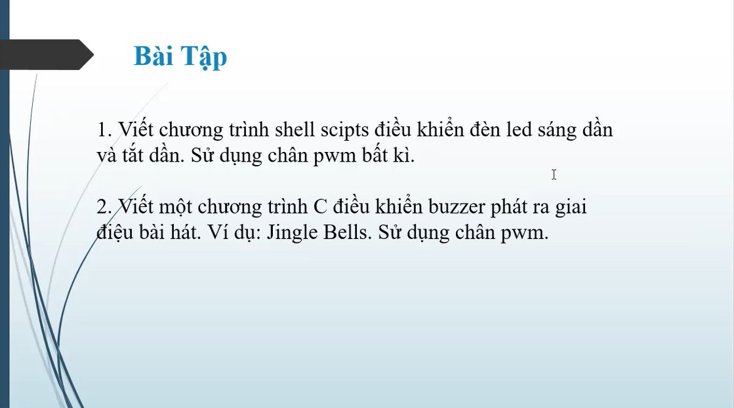
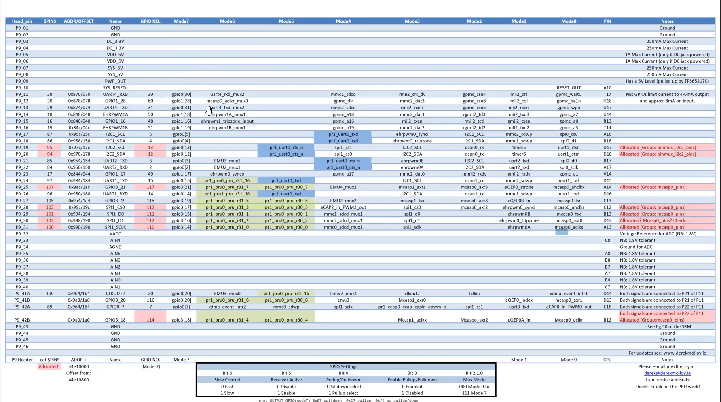
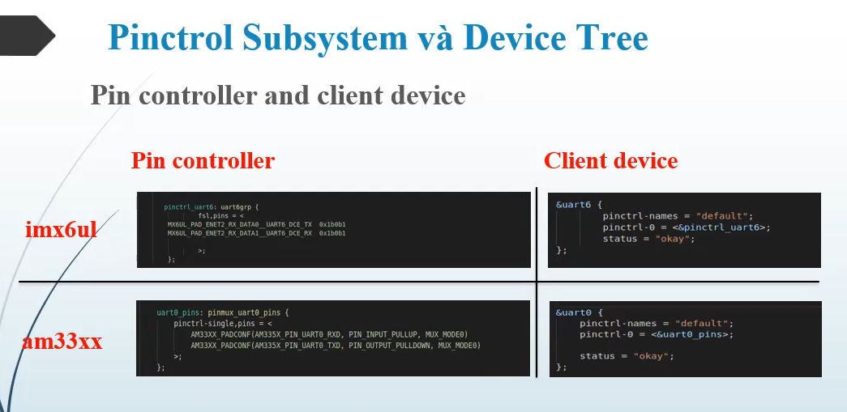
 | thanh ghi muxing
 |  | gpio1_28 = gpio60 (32+28)
 | pin controler

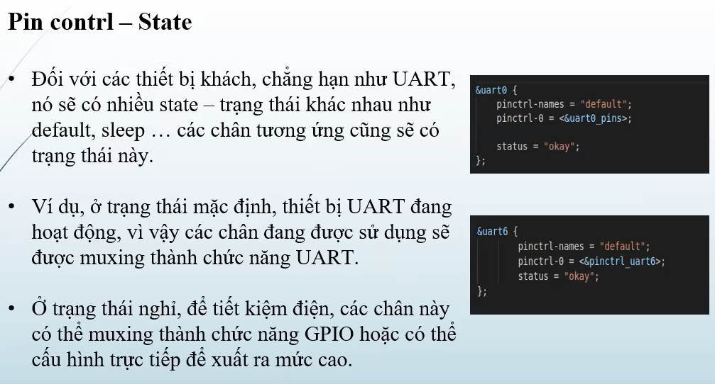

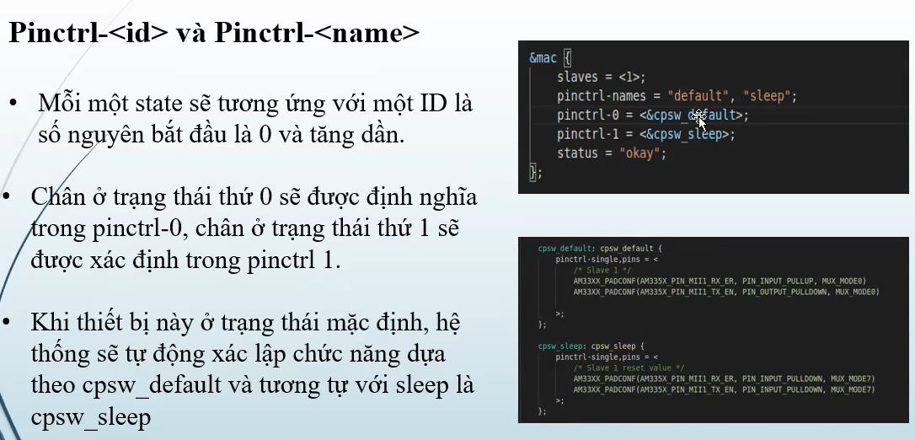

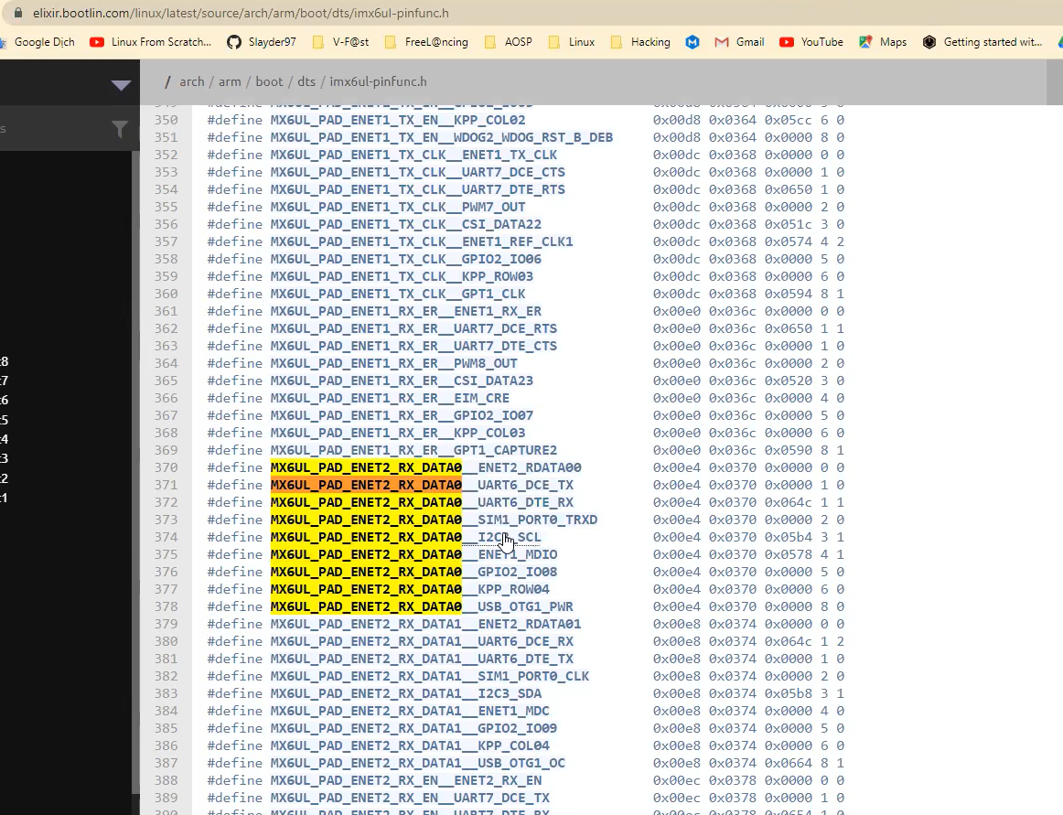

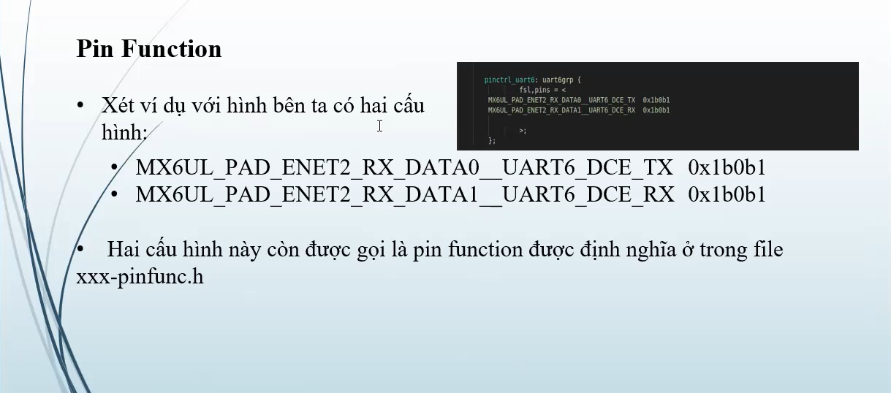

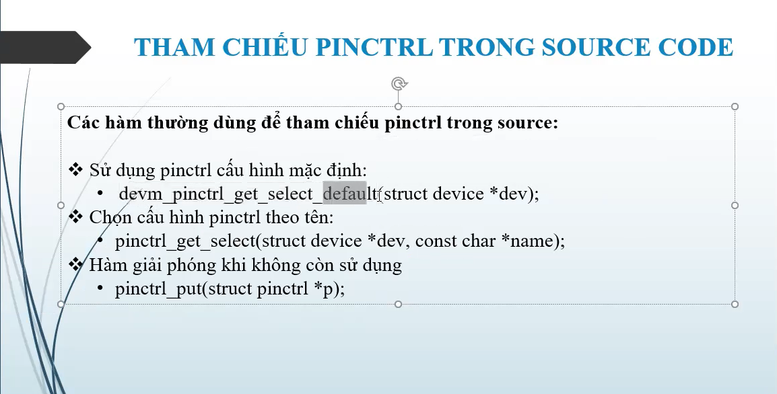

Cấu hình device Tree để enable PWM và

Makefile
Biendich
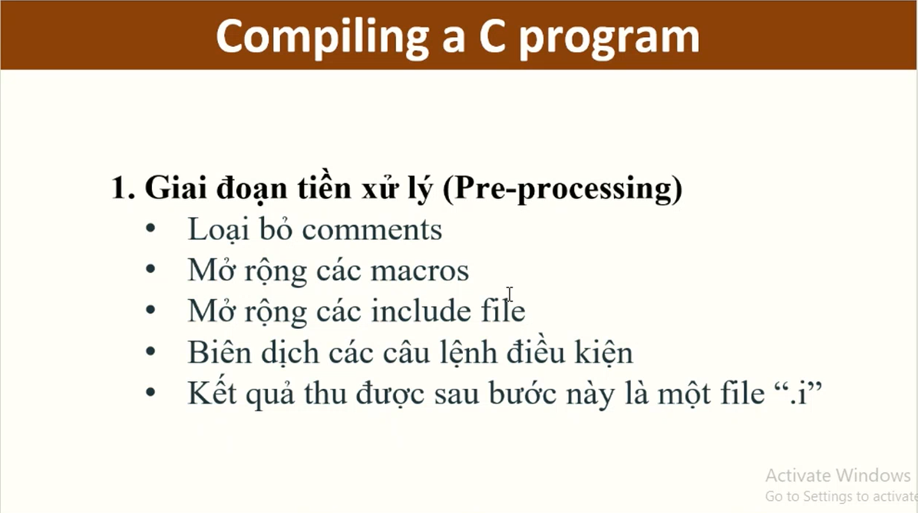
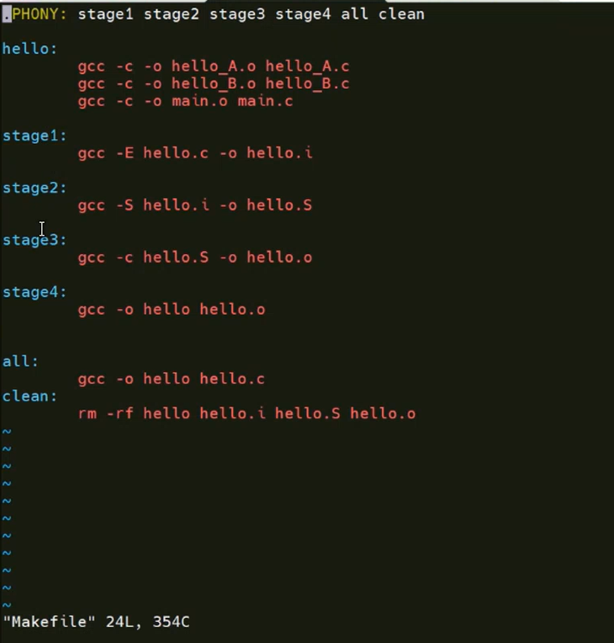

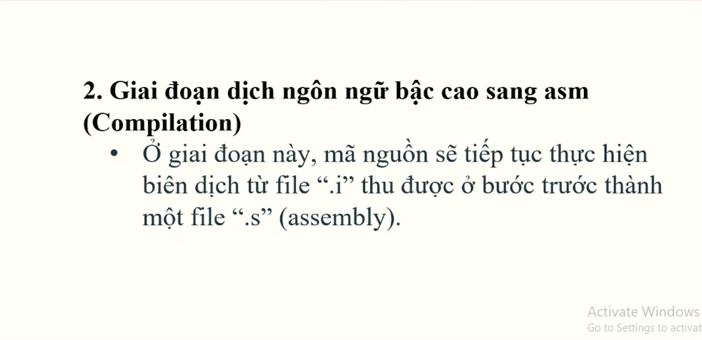

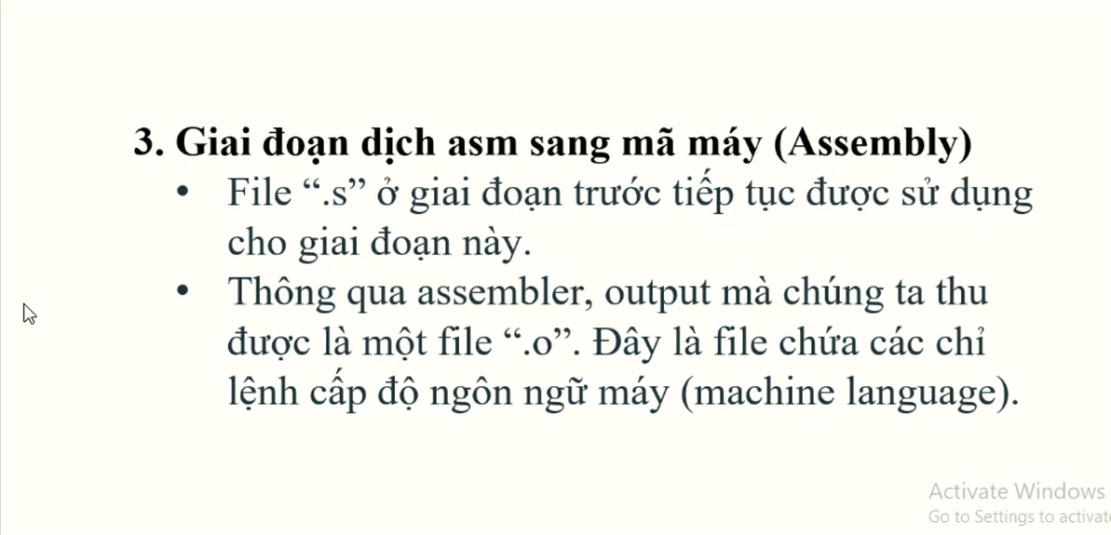

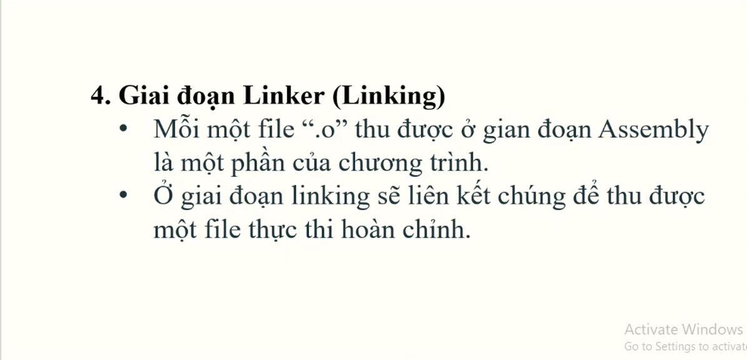

StaticLib ShareLib
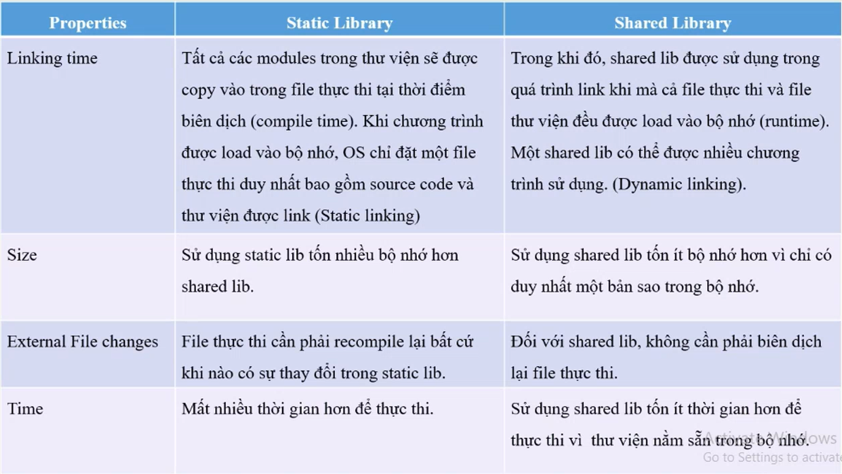

 |  |  |  |  |  |  |  |  |  |  |  | Tại sao lại build ra các file.o trước rồi mới link ra file thực thi
 |  |  |  |  |  |  |  |  |  |  |  |  | -> để có thể tùy chọn các file.o rồi link lại như các mảnh gép của khối lego

 | tạo và sử dụng file thư viện động, thư viện tĩnh
 | version của thư viện động -> câu lệnh link
 |  | tạo make file sử dụng
 |  |  | Tên |  |  | Vai trò |  | Tạo từ | Ví dụ
 |  |  | Real name |  |  | Tên file thật chứa mã thực thi |  | Biên dịch từ .c hoặc .cpp | libXYZ.so.1.0.1
 |  |  | SONAME |  |  | Tên mà chương trình sẽ tìm khi chạy |  | Symbolic link | libXYZ.so.1
 |  |  | Link name |  |  | Tên dùng khi biên dịch (compile) |  | Symbolic link | libXYZ.so

 |  |  |  |  | Kiểm tra bằng lệnh ls -l:
 |  |  |  |  |  |  | lrwxrwxrwx 1 user user 16 Jun 5 libXYZ.so -> libXYZ.so.1
 |  |  |  |  |  |  | lrwxrwxrwx 1 user user 20 Jun 5 libXYZ.so.1 -> libXYZ.so.1.0.0
 |  |  |  |  |  |  | -rwxr-xr-x 1 user user 12345 Jun 5 libXYZ.so.1.0.0
 |  |  |  | Ví dụ: |  |  |  |  |  |  | // main.c
 |  |  |  |  | gcc -fPIC -c hello.c -o hello.o |  |  |  |  | // hello.c | void hello();
 |  |  |  |  | gcc -shared -Wl,-soname=libhello.so.1 -o libhello.so.1.0.0 hello.o |  |  |  |  | #include | int main() {
 |  |  |  |  | ln -s libhello.so.1.0.0 libhello.so.1 |  |  |  |  | void hello() { | hello();
 |  |  |  |  | ln -s libhello.so.1 libhello.so |  |  |  |  | printf("Hello from shared library!\n"); | return 0;
 |  |  |  |  |  |  |  |  |  | } | }
 |  |  |  |  | gcc main.c -L. -lhello -o main

 |  |  |  |  | -L.: Tìm thư viện trong thư mục hiện tại.
 |  |  |  |  | -lhello: Tìm libhello.so để link.
 |  |  |  |  | Lúc này, trình biên dịch sẽ dùng libhello.so, nhưng sẽ ghi SONAME là libhello.so.1 vào file thực thi.

Uboot
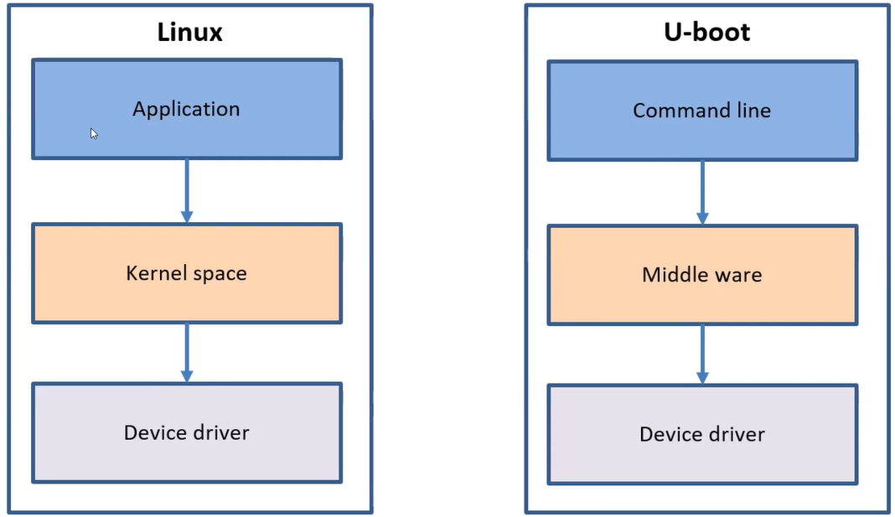
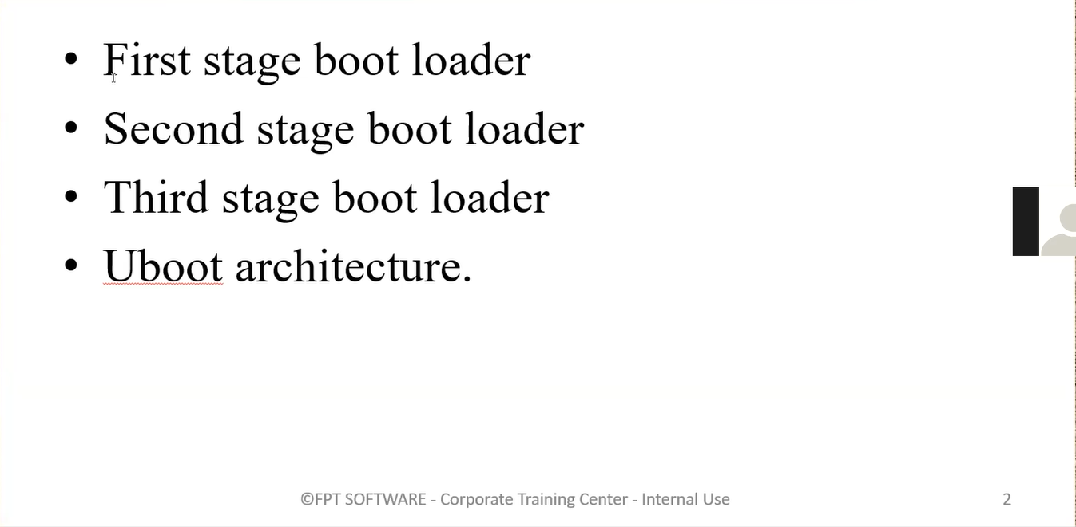

 |  |  |  | Linux kernel (sdcard, ethernet, serial)
 |  |  |  | root file system (applications …)

first stage -romcode (Chip)
 | Boot rom
 |  | Là chương trình được lưu trong vùng nhớ Rom của SoC, nằm tại địa chỉ 0x20000. |  |  |  |  |  |  | SYSBOOT Configuration Pins
 |  | Ngay sau khi power on, CPU sẽ thực thi chương trình này. |  |  |  |  |  |  |  | Bao gồm 15 chân Pin. Giá trị điện áp tại mỗi chân Pin sẽ quyết định 1 thuộc tính khi boot.
 |  | Nhiệm vụ: |  |  |  |  |  |  |  |  | Crystal Frequency.
 |  |  | khởi tạo những tài nguyên tối thiểu như 1 core của CPU, static ram, sdcard (nếu như uboot được lưu trữ trên sdcard) |  |  |  |  |  |  |  | Pinmuxing.
 |  |  | Khởi tạo 1 số clock, pin muxing, disable watchdog… Đọc giá trị của SYSBOOT_PIN để load second stage boot loader. |  |  |  |  |  |  |  | Boot sequence.
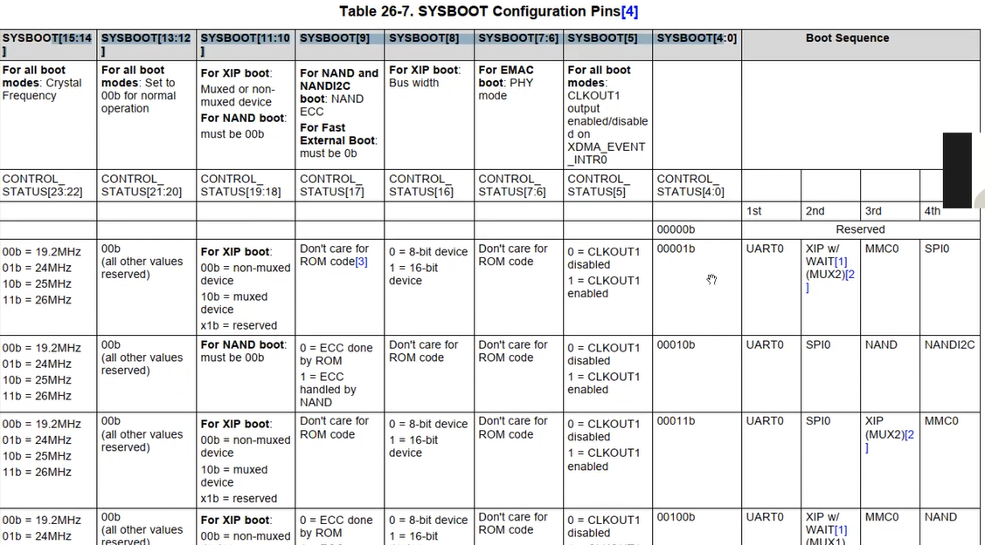
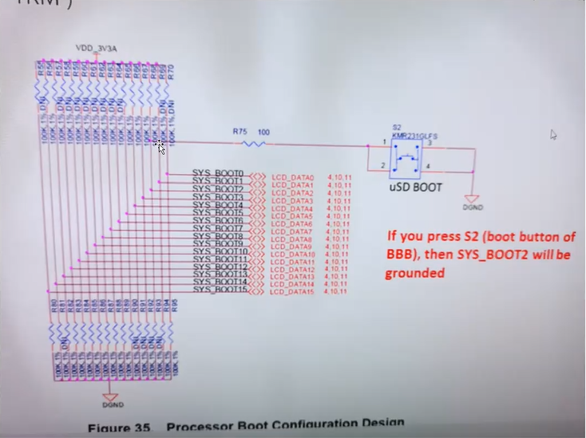
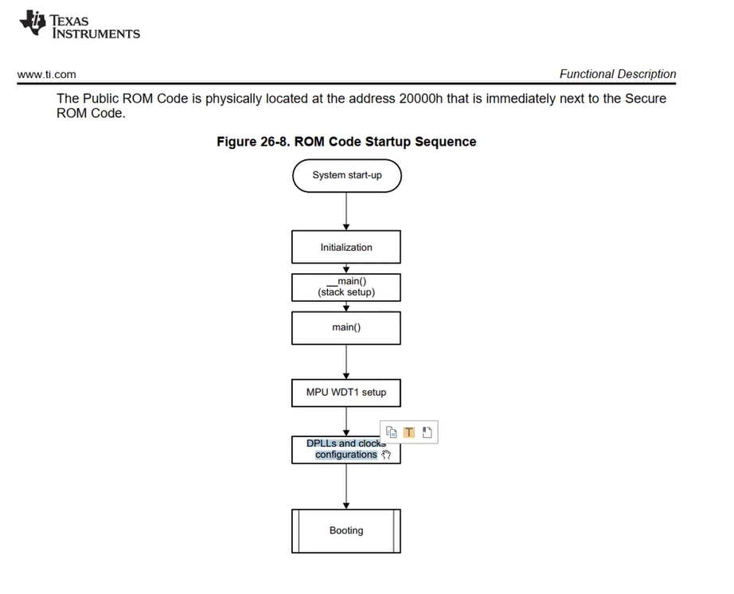
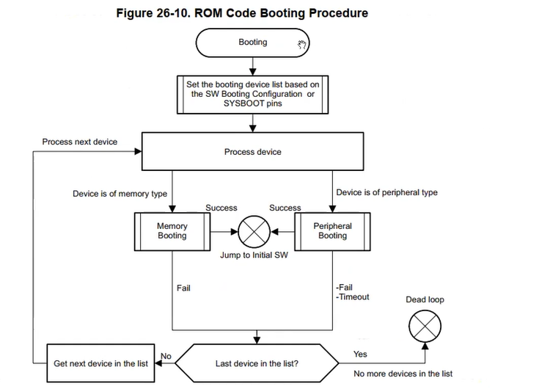

second stage boot loader (bo nho ngoai- emmc, sdcard ...)

 | Do đặc thù kích thước nhỏ và không thể ghi đè lại. Nên chương trình boot ROM thường sẽ làm rất đơn giản. Tuy nhiên ngày nay, có nhu cầu về những cách thức boot phức tạp hơn. Ví dụ như cho phép boot OS từ ethernet, serial, hiển thị logo, boot song song nhiều OS…
 | Do đó cần phải có 1 chương trình boot loader phức tạp hơn. Chương trình sẽ được lưu ở bộ nhớ ngoài với kích thước lớn hơn. Uboot ra đời.

 | Uboot được xây dựng với tư tưởng như sau:
 |  | Tầng thấp nhất là các device driver. Chúng làm nhiệm vụ điều khiển phần cứng. Chức năng sẽ tập chung vào cấu hình clock, power, pinmuxing, đọc ghi dữ liệu từ thiết bị nhớ.
 |  | Tầng thư viện: Là các library với những API như printf, debug_log, read(), write()…
 |  | Tầng application: Là các command line. Như read, load, bootm…
 | Mục đich cuối cùng của uboot là thực hiện boot script. Boot script sẽ gọi 1 loạt các command line để thực hiện việc boot hệ điều hành.

 |  | SPL/MLO file có thể được load thông qua uart, sdcard hoặc eMMC.
 |  | Khởi tạo 1 số clock quan trọng, static ram, 1 số ngoại vi như serial…
 |  | Boot trap loader – start.S
 |  | board_init_f
 |  | board_init_r

third stage boot loader: second + third stage => uboot
 | Uboot.img
 |  | Khởi tạo tài nguyên hệ thống để load kernel image.
 |  |  | Peripheral: Ethernet, uart, graphic, dram,…
 |  |  | Tài nguyên: malloc, stdio, file system,…
 |  |  | board_init_f
 |  |  | board_init_r

 |  | Uboot sẽ thực thi 1 loạt các câu lệnh bao gồm:
 |  |  | Setup environment.
 |  |  | Load kernel image từ flash vào ram.
 |  |  | Jump để boot trap loader của Linux kernel (kernel_entry call head.S)
 |  |  | Kernel parameter???

 | Uboot source code |  |  |  |  | Uboot device tree
 |  | Device tree. |  |  |  |  | Uboot cũng sử dụng device tree tương tự như kernel. Tuy nhiên, các ngoại vi cần sử dụng trước khi device tree được khởi tạo thì sẽ được hardcode về hardware.
 |  |  | Syntax về device tree trong uboot follow theo đúng với Linux. |  |  |  | Device tree trong uboot được đính kèm trong file uboot.img chứ không được build riêng ra file dtb.
 |  | Device driver
 |  |  | Template về driver của uboot khá giống với Linux.
 |  | Command line

 | Uboot command line |  |  |  |  | uboot reference manual
 |  | Command line trong uboot giống như hệ thống application trên Linux.
 |  | Toàn bộ quá trình hoạt động sẽ theo 1 luồng gọi giữa các command line. |  |  |  | uboot script |  | trái tim của uboot
 |  | uEnv.txt |  |  |  |  | /include/config

 | command line
 | Trên Linux thì các command line bản chất là các file binary được đặt trong thư mục /bin hoặc /sbin của hệ thống.
 | Tuy nhiên do u-boot là một chương trình vi điều khiển, do vậy các command line của nó là các function trong source code.
 | Mỗi 1 function khi muốn đăng ký thành command line sẽ sử dụng macro U_BOOT_CMD giống như dưới:

 |  | U_BOOT_CMD(
 |  | hab_auth_img, 4, 0, do_authenticate_image,
 |  | "authenticate image via HAB",
 |  | "addr length ivt_offset\n"
 |  | "addr - image hex address\n"
 |  | "length - image hex length\n"SSGSSG
 |  | "ivt_offset - hex offset of IVT in the image"
 |  | );

 | Hàm do_main_loop sẽ liên tục get input của user thông qua serial, từ đó detect được command line mà user gõ.
 | Nếu như quá trình boot không bị interrupt bởi input từ user thì hàm do_main_loop sẽ thực thi 1 loạt command line để execute Linux kernel. Quá trình này giống như chạy shell script.

 | load Linux kernel

 | Quá trình Load Kernel Image |  |  |  | Quy trình cụ thể với Beagle Bone Black:
 | Đặc điểm chung: |  |  |  | 1. Đọc cấu hình: U-Boot đọc file /boot/uEnv.txt từ SD card để lấy config hệ thống
 | Mỗi board có chuỗi command line riêng để load kernel image lên RAM |  |  |  | 2. Load file: Lựa chọn và load kernel image cùng DTB file từ MMC hoặc SD card lên RAM
 | Các hãng sản xuất board tạo script riêng cho từng loại board |  |  |  | 3. Giải nén: Dựa vào định dạng kernel image (uImage hoặc zImage) để thực hiện giải nén
 | U-Boot thực thi script này mà không cần quan tâm chi tiết bên trong |  |  |  | 4. Khởi động kernel:
 | Cấu hình Script: |  |  |  | Gọi lệnh bootm với địa chỉ RAM của kernel image và DTB file
 | Script được định nghĩa bằng macro CONFIG_EXTRA_ENV_SETTINGS |  |  |  | bootm jump đến instruction đầu tiên của kernel
 | Nằm trong thư mục /include/configs |  |  |  | Chuyển toàn bộ quyền điều khiển hệ thống cho kernel
 | Ví dụ: Beagle Bone có file riêng include/configs/omap3_beagle.h

 | Kết quả: U-Boot hoàn thành nhiệm vụ khởi tạo và chuyển giao quyền điều khiển cho Linux kernel.

 | source code

 |  | 1. cmd: Chứa source code của tất cả các command line. Thông thường mỗi
 |  | command line sẽ là 1 file source C.
 |  | 2. configs: Chứa file config để generate ra file .config khi build u-boot.
 |  | 3. Documentation: Chứa hệ thống tài liệu của u-boot.
 |  | 4. env: Chứa source code để xây dựng ra hệ thống biến môi trương của u-boot.
 |  | 5. lib: Source code phần middler ware của u-boot.
 |  | 6. net: Source code liên quan đến tính năng network. U-boot cũng có thể sử dụng
 |  | được network như ping, sftp,…
 |  | 7. arch: Source code specific cho từng platform. Device tree cũng được lưu trữ trong
 |  | folder này.
 |  | 8. common: Source code phần middler ware của u-boot.
 |  | 9. drivers: Chứa source code driver của từng board.
 |  | 10. spl: Chứa 1 phần code để build ra second stage boot loader.
 |  | 11. tools: Chứa các loại tool dùng trong quá trình build u-boot.
 |  | 12. fs: Chứa source code của các loại file system dùng trong u-boot. U-boot cũng
 |  | có tính năng đọc file theo file name như Linux.

